Sheet1
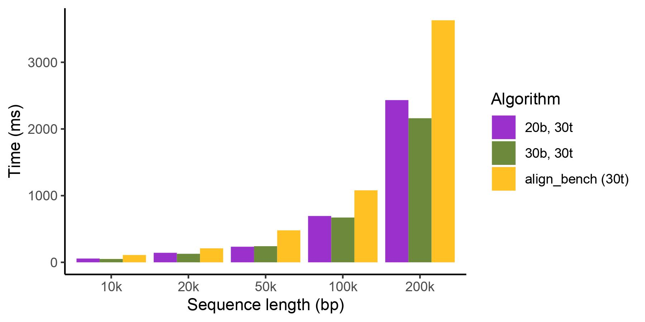
Sequence Length | 10k | 20k | 50k | 100k | 200k
TSTA | 182 | 485 | 2229 | 7038 | 28710
align_bench_seq | 1744 | 3488 | 20689 | 82356 | 508780
align_bench_par(30t) | 2278 | 3593 | 21218 | 85221 | 595957
align_bench_wave(30t) | 3446 | 305 | 626 | 1314 | 4101
bsalign（no-band） | 179 | 345 | 1974 | 7828 | 40351

